Sheet3
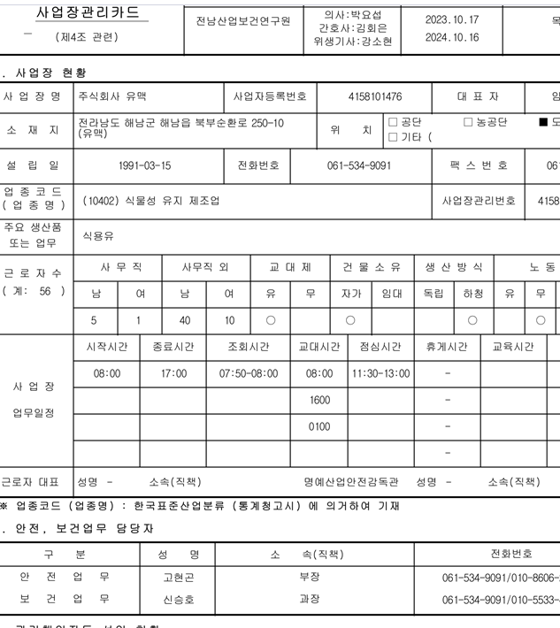

* 아래 쪽에 시간 입력하면 PDF 파일에서는 시간 표시가 다릅니다.

